关系图
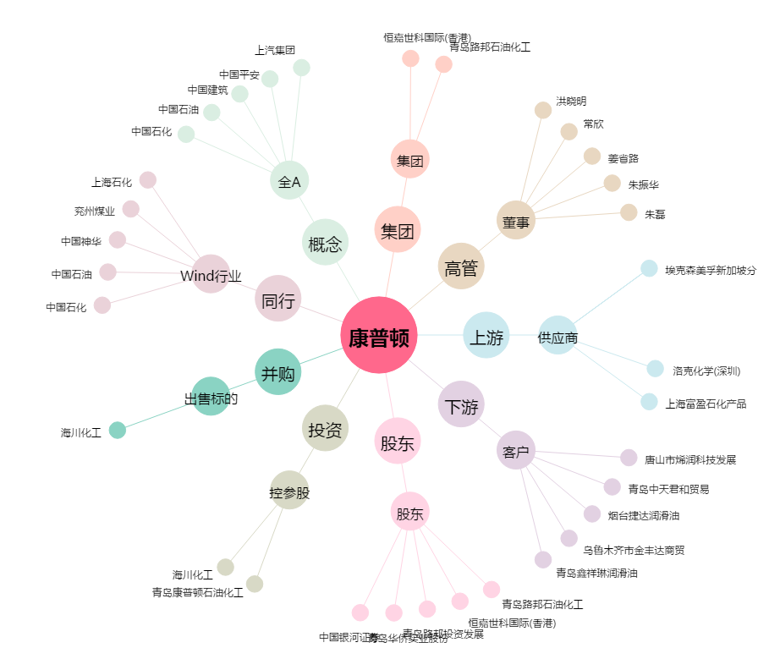
康普顿[603798.SH] - 关系概览图

